Error & Warning
D1034 |  |  |  | Check
Var | Type |  | Add | Check | Miêu tả
Error_Btai_Vao | Bit | VAR_GLOBAL | M1002 | x | Lỗi băng tải vào cân | Check
Error_Btai_Can | Bit | VAR_GLOBAL | M1003 | x | Lỗi băng tải loại túi | Check
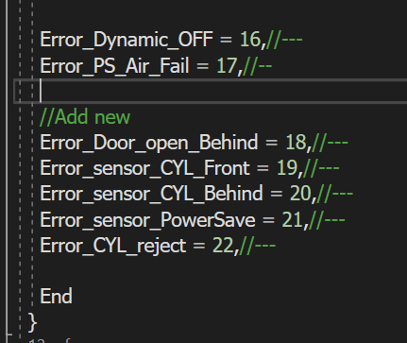
Error_Btai_Ra | Bit | VAR_GLOBAL | M1004 | x | Lỗi băng tải cân | Check
Error_Emergency_Stop | Bit | VAR_GLOBAL | M1005 | x | Lỗi nút nhấn khẫn | Check
Error_Sensor_Reject_Front | Bit | VAR_GLOBAL | M1006 | x | Lỗi sensor báo reject phía trước hoặc đầy túi khay phía trước | Check
Error_Sensor_Reject_Behind | Bit | VAR_GLOBAL | M1007 | x | Lỗi sensor báo reject phía sau hoặc đầy túi khay phía sau | Check
Error_Btai_Ra_Overload | Bit | VAR_GLOBAL | M1008 | x | Đầy túi trên băng tải đầu ra | Check
Error_Door_open_Coy_CW | Bit | VAR_GLOBAL | M1009 | x | Cửa vị trí băng tải cân mở | Check
Error_Door_open_Front | Bit | VAR_GLOBAL | M1010 | x | Cửa vị trí lấy túi lỗi phía trước mở | Check
Error_sensor_weigh_IN | Bit | VAR_GLOBAL | M1011 | x | Lỗi sensor vào cân | Check
Error_sensor_weigh_OUT | Bit | VAR_GLOBAL | M1012 | x | Lỗi sensor ra cân | Check
Error_IND570_Alarm | Bit | VAR_GLOBAL | M1013 | x | Lỗi đầu cân IND570 | NG
Error_IND570_Over_Cap | Bit | VAR_GLOBAL | M1014 | x | Lỗi quá trọng lượng cân cho phép | NG
Error_15 |  |  |  |  | Lỗi 15
Error_Dynamic_OFF | Bit | VAR_GLOBAL | M1016 | x | Lỗi mất tín hiệu cân động | Check
Error_PS_Air_Fail | Bit | VAR_GLOBAL | M1017 | x | Lỗi mất khí nén | Check
Error_Door_open_Behind | Bit | VAR_GLOBAL | M1018 | x | Cửa vị trí lấy túi lỗi phía sau mở | Check
Error_sensor_CYL_Front | Bit | VAR_GLOBAL | M1019 |  | Lỗi sensor hành trình xylanh phía trước hoặc hư xylanh/seolenoid | NG
Error_sensor_CYL_Behind | Bit | VAR_GLOBAL | M1020 |  | Lỗi sensor hành trình xylanh phía sau hoặc hư xylanh/seolenoid | NG
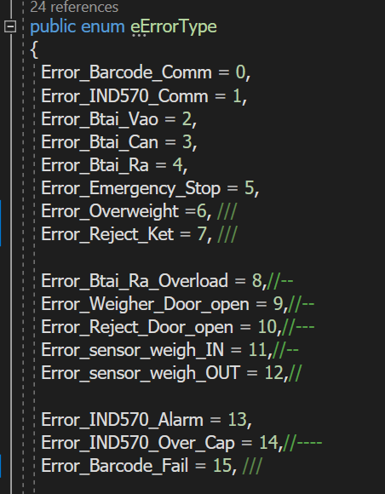
Error_sensor_PowerSave | Bit | VAR_GLOBAL | M1021 |  | Lỗi sensor xác định túi vào băng tải tách túi | NG
Error_CYL_reject | Bit | VAR_GLOBAL | M1022 |  | Lỗi xylanh loại bỏ túi | NG
Error_23 | Bit | VAR_GLOBAL | M1023 |  | Lỗi loại túi không đi qua sensor hộc phí trước | NG
Error_24 | Bit | VAR_GLOBAL | M1024 |  | Lỗi loại túi không đi qua sensor hộc phí sau | NG
Error_25 | Bit | VAR_GLOBAL | M1025 |  | Lỗi 25
Error_26 | Bit | VAR_GLOBAL | M1026 |  | Lỗi 26
Error_27 | Bit | VAR_GLOBAL | M1027 |  | Lỗi 27
Error_28 | Bit | VAR_GLOBAL | M1028 |  | Lỗi 28
Error_29 | Bit | VAR_GLOBAL | M1029 |  | Lỗi 29
Error_30 | Bit | VAR_GLOBAL | M1030 |  | Lỗi 30
Error_31 | Bit | VAR_GLOBAL | M1031 |  | e
Warning_Box_Fail | Bit | VAR_GLOBAL | M1032 |  | Cảnh báo túi lỗi
Warining_Save_Power_Mode | Bit | VAR_GLOBAL | M1033 |  | Trạng thái chờ | Check
Warning_DYN_Fail | Bit | VAR_GLOBAL | M1034 |  | Cân động bị lỗi
Warning_LD_front | Bit | VAR_GLOBAL | M1035 |  | Tạm dừng do máy phía sau
Warning_LD_Behind | Bit | VAR_GLOBAL | M1036 |  | Tạm dừng do máy phía trước
Warning_05 | Bit | VAR_GLOBAL | M1037 |  | Cảnh báo sensor đầu vào băng tải infeed bị che hoặc hư
Warning_06 | Bit | VAR_GLOBAL | M1038 |  | Cảnh báo số 6
Warning_07 | Bit | VAR_GLOBAL | M1039 |  | Cảnh báo số 7
Warning_08 | Bit | VAR_GLOBAL | M1040 |  | Cảnh báo số 8
Warning_09 | Bit | VAR_GLOBAL | M1041 |  | Cảnh báo số 9
Warning_10 | Bit | VAR_GLOBAL | M1042 |  | Cảnh báo số 10
Warning_11 | Bit | VAR_GLOBAL | M1043 |  | Cảnh báo số 11
Warning_12 | Bit | VAR_GLOBAL | M1044 |  | Cảnh báo số 12
Warning_13 | Bit | VAR_GLOBAL | M1045 |  | Cảnh báo số 13
Warning_14 | Bit | VAR_GLOBAL | M1046 |  | Cảnh báo số 14
Warning_15 | Bit | VAR_GLOBAL | M1047 |  | Cảnh báo số 15
Warning_16 | Bit | VAR_GLOBAL | M1048 |  | Cảnh báo số 16
Warning_17 | Bit | VAR_GLOBAL | M1049 |  | Cảnh báo số 17
Warning_18 | Bit | VAR_GLOBAL | M1050 |  | Cảnh báo số 18
Warning_19 | Bit | VAR_GLOBAL | M1051 |  | Cảnh báo số 19
Warning_20 | Bit | VAR_GLOBAL | M1052 |  | Cảnh báo số 20
Warning_21 | Bit | VAR_GLOBAL | M1053 |  | Cảnh báo số 21
Warning_22 | Bit | VAR_GLOBAL | M1054 |  | Cảnh báo số 22
Warning_23 | Bit | VAR_GLOBAL | M1055 |  | Cảnh báo số 23
Warning_24 | Bit | VAR_GLOBAL | M1056 |  | Cảnh báo số 24
Warning_25 | Bit | VAR_GLOBAL | M1057 |  | Cảnh báo số 25
Warning_26 | Bit | VAR_GLOBAL | M1058 |  | Cảnh báo số 26
Warning_27 | Bit | VAR_GLOBAL | M1059 |  | Cảnh báo số 27
Warning_28 | Bit | VAR_GLOBAL | M1060 |  | Cảnh báo số 28
Warning_29 | Bit | VAR_GLOBAL | M1061 |  | Cảnh báo số 29
Warning_30 | Bit | VAR_GLOBAL | M1062 |  | Cảnh báo số 30
Warning_31 | Bit | VAR_GLOBAL | M1063 |  | Cảnh báo số 31

